상품제안서
텀블에코백 | 상품코드: S21894

 |  |  |  |  |  |  | 02-713-8555 | www.synergygift.co.kr
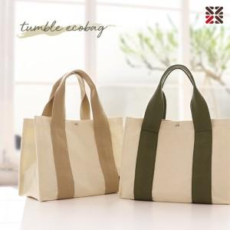

【상세/제작정보】 | <span style="font-size: 14pt;">● DTF 전사 인쇄비 별도문의</span><p>&nbsp;</p>

【인쇄/포장옵션】 | 실크 / 포장불가능

【공급단가】 | 수량 | 50~ | 100~ | 500~ | 1,000~ | 3,000~
*VAT별도 | 베이지 | 6,240원 | 5,900원 | 5,610원 | 5,470원 | 5,370원
 | 카키 | 6,240원 | 5,900원 | 5,610원 | 5,470원 | 5,370원
 | 라벤더 | 6,240원 | 5,900원 | 5,610원 | 5,470원 | 5,370원

【상품 URL】 | https://www.synergygift.co.kr:443/src/goods_detail.php?gdno=21894

